Beurtelings
In te vullen parameters wisselend verkeer: |  |  | In te geven matrix:

Afstand tussen de tijdelijke lichten: | 50 | meter |  |  | TIJDEN in SECONDEN |  |  |  |  |  | Matrix met tussengroentijden |  | Opkomend
Komen fietsen op de rijbaan: | Nee | (ja/nee) |  |  | 16 | 3 | 6 | 16 | 3 | 6 |  |  | A | B
Is één van de 2 richting prioritair: | Geen | (geen/A/B) |  | Verkeerslicht A |  |  |  |  |  |  | Sluitend | A |  | 9
 |  |  |  | Verkeerslicht B |  |  |  |  |  |  |  | B | 9

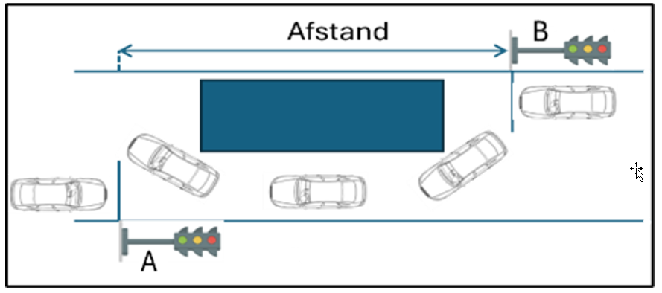

 |  |  |  |  |  |  |  |  |  |  |  |  |  |  |  | GEEN FIETS |  | MET FIETS
 |  |  |  |  |  |  |  |  |  |  |  |  |  |  |  | GEEN PRIO | 1 richting PRIO | GEEN PRIO | 1 richting PRIO
 |  |  |  |  |  |  |  |  |  |  |  |  |  |  | AFSTAND [m] | 50 | 50 | 50 | 50
 |  |  |  |  |  |  |  |  |  |  |  |  |  |  | TOEGELATEN SNELHEID [km/u] | 30 | 30 | 30 | 30
 |  |  |  |  |  |  |  |  |  |  |  |  |  |  | ROODTIJD [s] | 6 | 6 | 10 | 10
 |  |  |  |  |  |  |  |  |  |  |  |  |  |  | GROENTIJD A TEMP | 9 | 9 | 15 | 15
 |  |  |  |  |  |  |  |  |  |  |  |  |  |  | GROENTIJD B TEMP | 9 | 9 | 15 | 15
 |  |  |  |  |  |  |  |  |  |  |  |  |  |  | CYCLUSTIJD TEMP | 36 | 36 | 56 | 56
 |  |  |  |  |  |  |  |  |  |  |  |  |  |  | CYCLUSTIJD CORR | 50 | 50 | 56 | 56
 |  |  |  |  |  |  |  |  |  |  |  |  |  |  | GROENTIJD A [s] | 16 | 20 | 15 | 18
 |  |  |  |  |  |  |  |  |  |  |  |  |  |  | GROENTIJD B [s] | 16 | 12 | 15 | 12
 |  |  |  |  |  |  |  |  |  |  |  |  |  |  | CYCLUSTIJD [s] | 50 | 50 | 56 | 56

 |  |  |  |  |  |  |  |  |  |  |  |  |  |  | Inschatting CAPACITEIT A [vtg/u] | 561 | 693 | 471 | 560
 |  |  |  |  |  |  |  |  |  |  |  |  |  |  | Inschatting CAPACITEIT B [vtg/u] | 561 | 429 | 471 | 383

Oversteek
 | In te vullen parameters oversteek: |  |  | Verkeerslichtenmatrix:

 | Oversteeklengte: | 7 | meter |  | TIJDEN in SECONDEN |  |  |  |  |  | Matrix met tussengroentijden |  | Opkomend
 | Enlek groen na drukken: | Ja | (ja/nee) |  | 7 | 3 | 4 | 15 | 3 | 2 |  |  | A | B | FC | c
 |  |  |  | Verkeerslicht A |  |  |  |  |  |  | Sluitend | A |  |  | 5 | 5
 |  |  |  | Verkeerslicht B |  |  |  |  |  |  |  | B |  |  | 5 | 5
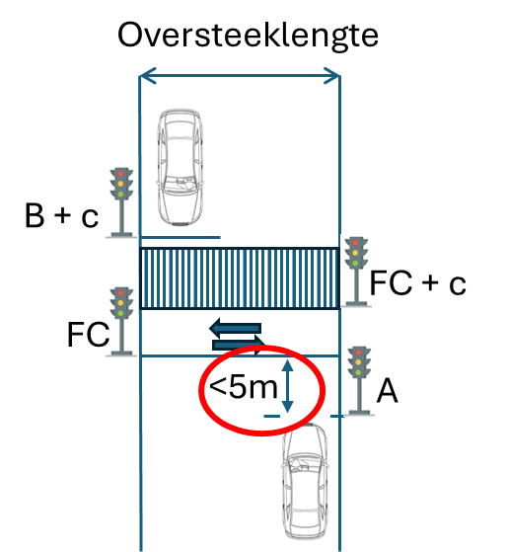
 |  |  |  | Fietser FC |  |  |  |  |  |  |  | FC | 7 | 7
 |  |  |  | Voetganger c |  |  |  |  |  |  |  | c | 7 | 7
 |  |  |  | Oversteek krijgt enkel groen na drukken.
 |  |  |  |  |  |  |  |  |  |  |  |  |  |  |  |  |  | OVERSTEEKLENGTE [m] |  | 7
 |  |  |  |  |  |  |  |  |  |  |  |  |  |  |  |  |  | ENKEL GROEN NA DRUKKEN? |  | Ja
 |  |  |  |  |  |  |  |  |  |  |  |  |  |  |  |  |  | Oversteeklengte_corr |  | 7
 |  |  |  |  |  |  |  |  |  |  |  |  |  |  |  |  |  | GROEN OVERSTEEK [s] |  | 7
 |  |  |  |  |  |  |  |  |  |  |  |  |  |  |  |  |  | ROOD VOETGANGER [s] |  | 7
 |  |  |  |  |  |  |  |  |  |  |  |  |  |  |  |  |  | ROOD FIETSER [s] |  | 4
 |  |  |  |  |  |  |  |  |  |  |  |  |  |  |  |  |  | GROEN AUTO [s] | (*) | 15 | (*)
 |  |  |  |  |  |  |  |  |  |  |  |  |  |  |  |  |  | ROOD AUTO [s] |  | 2
 |  |  |  |  |  |  |  |  |  |  |  |  |  |  |  |  |  | CYCLUSTIJD [s] |  | 34
 |  |  |  |  |  |  |  |  |  |  |  |  |  |  |  |  |  | Inschatting CAPACITEIT A/B [vtg/u] |  | 776

 |  |  |  |  |  |  |  |  |  |  |  |  |  |  |  |  | (*) | Indien auto's bij rood meer dan 5m voor de oversteek moeten wachten. Indien meer dan 5m is er specifiek advies nodig van de verkeerstechnische dienst

(*): | Indien auto's bij rood minder dan 5m voor de oversteek moeten wachten, anders vragen wij intern een advies van onze verkeerstechnische dienst.

